Sheet1
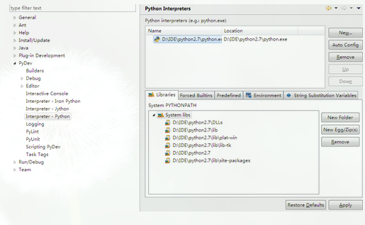
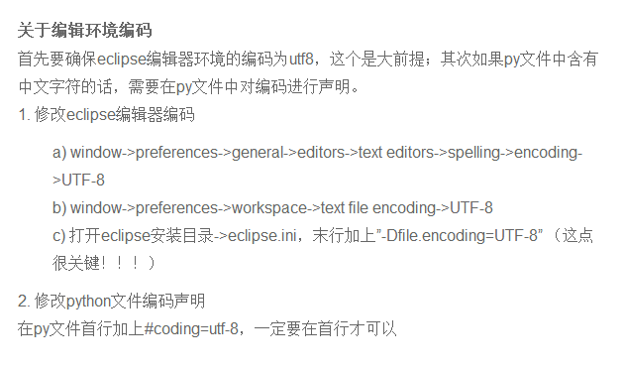
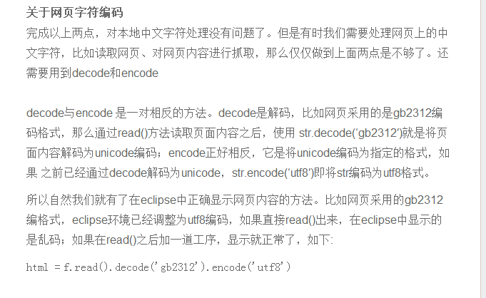
1、打开eclipse，帮助(Help)－>Install new Software

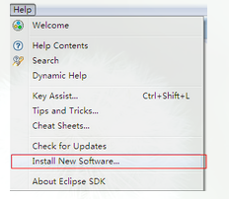

2、添加Pydev插件 Pydev- http://pydev.org/updates/

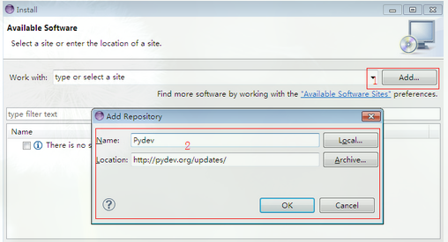

选中PyDev，next，同意协议后Finish

3、Finish后，eclipse 将下载pydev，等待滚动条完毕后单击Install All开始安装，安装完成重启eclipse生效

4、打开eclipse，Window - >preferences -> Pydev - > Interpreter - Python 添加python解析器路径
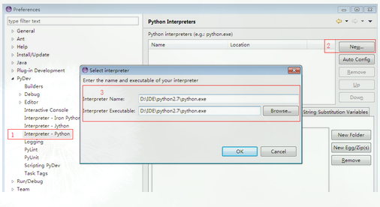

正确配置完后将看到python解析器包含的类库

